Sheet1
NiCS软件需求分析
序号 | 用户页面内容 | 功能名称 | 功能描述 | 数据描述 | 用户层级 | 需要沟通 | 硬件设备需求 | 说明
1 | 共一个页面 | 管理 | 登录页面
 | l 公司图标
 | l 用户名（学校名称）
 | l 密码（6位）
 | l 管理角色选项（普通用户、管理员、超级管理员）
 | l 用户注册
 | l 登录、退出（两个按键）
 | 页面一内容为一级标题，二级标题各为一个页面。二级标题为一级标题的嵌套。 |  | 个人信息
 | l 头像（可修改）
 | l 修改头像（可选择照片）
 | l 身份（普通用户、管理员、超级管理员）（默认）
 | l 用户名（学校名称）
 | l 修改用户名
 | l 地区
 | l 修改地区
 | l 修改密码
 | l 密保问题（三个）
 | l 退出登录
 | 页面一内容为总标题；页面二内容为一级标题；二级标题各为一个页面。二级标题为一级标题的嵌套。 |  |  | 控制器IP地址 | 超级管理员
 | Ø 管理员用户
 | l 管理员用户名称（罗列）
 | l 增加用户（输入用户名称）
 | l 修改角色（超级管理员，管理员，普通用户）
 | l 删除用户（罗列系统内用户名，选择删除）
 | l 查询信息（显示用户所有信息）
 | l 修改权限（修改某用户拥有的权限）
 | l 授权设备通道开关（可关闭或开启某个设备通道）
 | Ø 普通用户
 | l 普通用户名称（罗列）
 | l 增加用户（输入用户名称）
 | l 修改角色（超级管理员，管理员，普通用户）
 | l 删除用户（罗列系统内用户名，选择删除）
 | l 查询信息（显示用户所有信息）
 | l 修改权限（修改某用户拥有的权限）
 | l 授权设备通道开关（可关闭或开启某个设备通道）
2 | 每个标题各为一个页面。第二个标题为第一个标题的嵌套，以此类推。 | 拓扑管理、设备控制 | 可直观清晰地显示全网所有骨干网络设备、子网和互联关系 |  | 超级管理员
 | l 地区（省）（罗列所有地区）
 | l 城市（罗列所有城市）
 | l 学校名称（罗列所有学校名称）
 | l 大区域（罗列）
 | 学校所有灯具全开/全关（两个按键） |  |  |  |  |  | 客户端的ID
 | l 大区域灯具全开/全关（两个按键） |  |  |  |  |  | 需要控制器IP
 | 小区域灯具全开/全关（开关键）
 | 例如：河南省（地区）
 | 焦作（城市）
 | 某某小学（学校名称）
 | 一号公寓（大区域）
 | 一号公寓一层（小区域）
 | 每个标题各为一个页面。第二个标题为第一个标题的嵌套，以此类推。 |  |  |  | 管理员
 | l 城市（罗列）
 | l 学校名称
 | l 大区域
 | 学校所有灯具全开/全关
 | l 大区域灯具全开/全关
 | 小区域灯具全开/全关
 | 每个标题各为一个页面。第二个标题为第一个标题的嵌套，以此类推。 |  |  |  | 普通用户
 | l 学校名称（默认）
 | l 大区域
 | 学校所有灯具全开/全关
 | l 大区域灯具全开/全关
 | 小区域灯具全开/全关
3 | 页面一内容为总标题；页面二内容为一级标题；页面三内容为二级标题。每个标题为其上级标题的嵌套。蓝色部分为一个矩阵。 | 设备配置 | 写入或读取控制器各个端口模式。 | 控制器IP地址
 | Ø 目标设备IP地址（手动输入或局域网内查找设备并连接）
 | Ø 目标设备通信地址（手动输入）
 | Ø 通信设置
 | l 通信方式（串口、网络） |  |  |  |  | 现在应该是只有网络通讯 |  | 只需要网络就行
 | l 串口号（COM1、COM2等） |  |  |  |  | 串口不需要使用 |  | 串口功能是一个本地的，用我们自己的软件，你们那边制作网络的
 | l 端口开闭按键 |  |  |  |  | 端口开闭起到什么作用，需要远程控制吗 |  | 这个是在串口通信中使用的，在硬件上网络通信与串口通信可以同时进行，你可以不考虑串口。
 | l 使用说明
 | Ø 设备配置
 | l 新建配置
 | l 复位配置表（整个配置表变为初始状态） |  |  |  |  | 远程设备也需要复位这个配置表吗 |  | 复位配置表是有一条指令，智能本地串口传输，网路哦通信不需要。
 | l 读取配置 |  |  |  |  | 远程设备也需要读取设置配置表吗 |  | 就是查看设备配置信息，发送对应指令，返回配置信息
 | l 传输数据
 | l 停止通信
 | l 传输设置
 | l 传输控制器配置 |  |  |  |  | 传输控制器配置起到什么作用，需要远程配置吗 |  | 传输配置是将开关、传感器、灯具、的关联关系发送到机器上，本地运行。需要远程配置传输，24口，对应24条指令
 | l 同步时间日期、控制器高级参数 |  |  |  |  | 远程同步时钟吗？多久一次？ |  | 一周一次，一次一条指令
 | l 更改地址 |  |  |  |  | 远程修改设备地址吗？这里是指IP地址吗？ |  | 地址就是IP下面的硬件ID，每个设备都是不同的范围00-FF（485地址码
 | l 发送保存命令（勾选）
 | l 高级参数
 | l 设置人体感应最低照度
 | l 时序启动延时参数
 | l 人体感应模式开始时间/结束时间
 | l 会议模式最低照度
 | l 共四列
 | l 端口（序号）
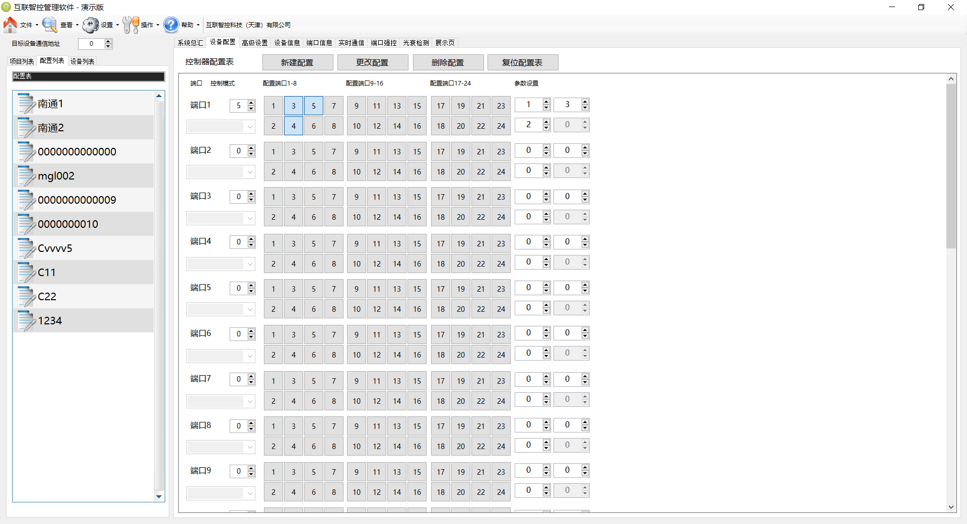
 | l 控制模式 |  |  |  |  | 这里不太理解是做什么用的 |  | 这个是组建配置表
 | l 控制端口 |  |  |  |  | 这里不太理解是做什么用的
 | l 参数设置（A、B、C） |  |  |  |  | 这里不太理解是做什么用的
 | l 显示A/B区、显示A/C区（两个按键）
 | Ø 配置文件管理（更改配置自动备份到本地或手动保存到本地）
 | l 配置表（格式为：共三列：配置名称，创建时间，创建人。）
4 | 页面一内容为一级标题，二级标题各为一个页面。二级标题为一级标题的嵌套。输出结果保留整数。 | 设备测量 |  | 功率*时间
 | l 能耗测量（学校为单位）
 | l 总用电量实时监测（每一小时传输一次）（生成波形图，横坐标为时间，纵坐标为用电量）
 | l 总用电量历史记录（分为日、周、月）（生成柱状图）
 | l 分区用电量实时监测（大区）（生成柱状图）
 | l 分区用电量历史记录（分为日、周、月）（生成柱状图）
 | l 总用电参数测量
 | l 总电压实时监测（每一小时传输一次）（波形图，横坐标为时间，纵坐标为电压）
 | l 总电压历史记录（分为日、周、月）（生成柱状图）
 | l 总电流实时监测（每一小时传输一次）（生成波形图）
 | l 总电流历史记录（分为日、周、月）（生成柱状图）
 | l 总功率实时监测（每一小时传输一次）（生成波形图）
 | l 总功率历史记录（生成柱状图）
 | l 分区用电参数测量
 | l 分区电压实时监测（每一小时传输一次）（波形图，横坐标为时间，纵坐标为电压） |  |  | 控制器可传回总功率，一小时传输一次。其他数据通过加法、乘法即可计算。
 | l 分区电压历史记录（分为日、周、月）（生成柱状图） |  |  | 电流电压读不回来
 | l 分区电流实时监测（每一小时传输一次）（生成波形图） |  |  | 功率不准确
 | l 分区电流历史记录（分为日、周、月）（生成柱状图）
 | l 分区功率实时监测（每一小时传输一次）（生成波形图）
 | l 分区功率历史记录（生成柱状图）
 | l 总节电量统计（日、周、月）（生成波形图，两条波形，一条为荧光灯用电量，一条为本系统灯具用电量）
 | l 光衰自检（每一小时传输一次）（生成折线图）
 | l 亮度状态（低（红色），中（绿色），高（红色））
 | l 健康阈值（可设定0—100）
 | l 测量数据（0—100）
 | l 健康状态（照度不足（红色），照度一般（橙色），照度正常（绿色））

 |  |  |  | 荧光灯额定功率*时间
 |  |  |  | 测量出的功率*时间
5 | 一级标题各为一个页面。二级标题为一级标题的嵌套。 | 系统保护 |  | 根据测量的数据判断是否故障
 | l 异常提示信息（并发送设备异常短信）（提示内容如下：
 | 1、欠压保护，超过设定告警阈值自动断电
 | 2、过压保护，超过设定告警阈值自动断电
 | 3、过载保护，超过设定告警阈值自动断电
 | 4、功率过大/过小告警
 | 根据故障信息提供解决方法）
 | l 告警阈值（有默认值，可修改） |  |  |  |  | 设备自己有报警功能，只需要远程设置阈值下去吗？还是需要根据计算值在报警 |  | 计算值报警，读取的都是事实数值。只能读取总功率，电压电流功率目前没有反馈
 | l 电压告警阈值
 | l 电流告警阈值
 | l 功率告警阈值
 | l 设备故障记录（格式为：共三列。分别为时间，故障原因，是否解决）
6 | l 平面图，展示内容为： | 大屏展示
 | l 展示各区域设备开关状态（开为绿色，关为灰色）
 | l 数据图展示，展示内容为：（每一小时更新一次）
 | l 过去24小时总用电量（折线图）
 | l 过去24小时总电压（曲线图）
 | l 过去24小时总电流（曲线图）
 | l 过去24小时总功率（曲线图）
 | l 过去24小时分区域用电量（饼图）
 | l 对用电异常状态进行提醒，达到对异常提前预知和及时处理解决（标红提示）
7 | l 微信界面 | 微信接入 | 通过微信，运维人员可以对监控的告警信息进行接收，通过查看相关的告警信息

l 错误信息显示格式：文本框
l 硬件接口
485通信格式、ModeBus通信格式
l 软件接口
API（实现电脑和软件之间的通信）
支持所有操作系统
l 通信接口
TCP/IP协议
l 故障处理
对可能的软件、硬件故障以及对各项性能而言所产生的后果进行处理。
l 时间特性
l 响应时间
l 更新处理时间
l 数据转换与传输时间
l 运行时间
l 适应性
在操作方式、运行环境、与其他软件的接口以及开发计划等发生变化时，软件具有一定适应能力。

